Project_Summary
ProjectID | ActualsUSD | BudgetUSD | VarianceUSD
PRJ-00001 | #VALUE! | $4,623,900.61 | #VALUE!
PRJ-00002 | #VALUE! | $10,208,765.14 | #VALUE!
PRJ-00003 | #VALUE! | $4,316,440.32 | #VALUE!
PRJ-00004 | #VALUE! | $4,124,265.24 | #VALUE!
PRJ-00005 | #VALUE! | $5,691,265.01 | #VALUE!
PRJ-00006 | #VALUE! | $6,928,200.33 | #VALUE!
PRJ-00007 | #VALUE! | $5,345,724.06 | #VALUE!
PRJ-00008 | #VALUE! | $9,480,955.47 | #VALUE!
PRJ-00009 | #VALUE! | $9,186,731.98 | #VALUE!
PRJ-00010 | #VALUE! | $7,135,671.66 | #VALUE!
PRJ-00011 | #VALUE! | $7,579,962.87 | #VALUE!
PRJ-00012 | #VALUE! | $9,981,835.17 | #VALUE!
PRJ-00013 | #VALUE! | $10,244,788.10 | #VALUE!
PRJ-00014 | #VALUE! | $6,448,604.13 | #VALUE!
PRJ-00015 | #VALUE! | $6,203,372.42 | #VALUE!
PRJ-00016 | #VALUE! | $4,001,064.29 | #VALUE!
PRJ-00017 | #VALUE! | $9,717,203.18 | #VALUE!
PRJ-00018 | #VALUE! | $8,326,189.97 | #VALUE!
PRJ-00019 | #VALUE! | $5,972,888.19 | #VALUE!
PRJ-00020 | #VALUE! | $6,999,671.41 | #VALUE!
PRJ-00021 | #VALUE! | $6,615,074.06 | #VALUE!
PRJ-00022 | #VALUE! | $5,448,122.06 | #VALUE!
PRJ-00023 | #VALUE! | $9,739,005.98 | #VALUE!
PRJ-00024 | #VALUE! | $11,532,276.48 | #VALUE!
PRJ-00025 | #VALUE! | $9,129,436.17 | #VALUE!
PRJ-00026 | #VALUE! | $3,976,409.93 | #VALUE! | Constr_image_001 – Actuals by project (first 60).
PRJ-00027 | #VALUE! | $10,572,365.62 | #VALUE!
PRJ-00028 | #VALUE! | $7,645,748.88 | #VALUE!
PRJ-00029 | #VALUE! | $7,011,038.34 | #VALUE!
PRJ-00030 | #VALUE! | $12,161,598.09 | #VALUE!
PRJ-00031 | #VALUE! | $884,611.02 | #VALUE!
PRJ-00032 | #VALUE! | $7,295,789.58 | #VALUE!
PRJ-00033 | #VALUE! | $1,633,621.03 | #VALUE!
PRJ-00034 | #VALUE! | $8,902,952.49 | #VALUE!
PRJ-00035 | #VALUE! | $10,783,565.16 | #VALUE!
PRJ-00036 | #VALUE! | $7,330,740.43 | #VALUE!
PRJ-00037 | #VALUE! | $7,406,661.48 | #VALUE!
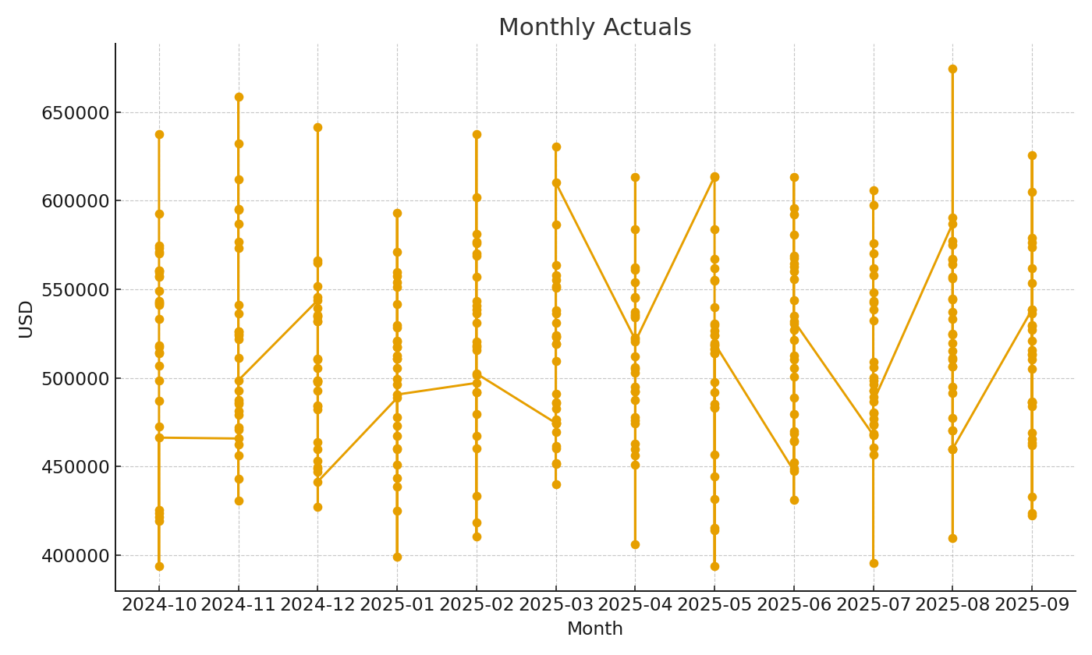
PRJ-00038 | #VALUE! | $902,074.50 | #VALUE!
PRJ-00039 | #VALUE! | $9,992,501.72 | #VALUE!
PRJ-00040 | #VALUE! | $10,105,669.26 | #VALUE!
PRJ-00041 | #VALUE! | $4,418,976.76 | #VALUE!
PRJ-00042 | #VALUE! | $7,715,999.45 | #VALUE!
PRJ-00043 | #VALUE! | $9,537,950.46 | #VALUE!
PRJ-00044 | #VALUE! | $11,971,394.59 | #VALUE!
PRJ-00045 | #VALUE! | $9,462,325.94 | #VALUE! | Constr_image_002 – Monthly actuals trend.
PRJ-00046 | #VALUE! | $8,397,620.03 | #VALUE!
PRJ-00047 | #VALUE! | $9,584,244.19 | #VALUE!
PRJ-00048 | #VALUE! | $6,526,169.46 | #VALUE!
PRJ-00049 | #VALUE! | $10,611,761.75 | #VALUE!
PRJ-00050 | #VALUE! | $6,254,767.45 | #VALUE!
PRJ-00051 | #VALUE! | $6,942,431.48 | #VALUE!
PRJ-00052 | #VALUE! | $8,771,660.92 | #VALUE!
PRJ-00053 | #VALUE! | $10,361,947.88 | #VALUE!
PRJ-00054 | #VALUE! | $7,270,121.15 | #VALUE!
PRJ-00055 | #VALUE! | $3,703,203.16 | #VALUE!
PRJ-00056 | #VALUE! | $2,977,035.66 | #VALUE!
PRJ-00057 | #VALUE! | $11,575,310.45 | #VALUE!
PRJ-00058 | #VALUE! | $6,173,941.01 | #VALUE!
PRJ-00059 | #VALUE! | $11,358,436.88 | #VALUE!
PRJ-00060 | #VALUE! | $7,728,915.54 | #VALUE!

